Mẫu phiếu
PHIẾU ĐIỀU TRA THÔNG TIN VỀ NHÀ VỆ SINH TRƯỜNG HỌC
(Kèm theo Công văn số 3232/BGDĐT-CSVC ngày 31 tháng 7 năm 2018 của Bộ Giáo dục và Đào tạo
I. Thông tin chung |  |  |  |  |  |  | II. Hình ảnh nhà trường
STT | Thông tin |  |  |  |  |  | Cổng trường |  |  | Phòng học, phòng bộ môn
1 | Tên trường: | Trường tiểu học Ngô Quyền
2 | Địa chỉ: | 15 đường Hùng Vương KPI TT Dầu Tiếng
3 | Số cán bộ quản lý: | 3 | Trong đó nữ là: |  | 2
4 | Số giáo viên: | 49 | Trong đó nữ là: |  | 43 |  | Toàn cảnh trường |  |  | …
5 | Số nhân viên: | 8 | Trong đó nữ là: |  | 5
6 | Số học sinh: | 1173 | Trong đó nữ là: |  | 536

II. Thông tin về nhà vệ sinh
1. Nhà vệ sinh cho học sinh
1.1. Số liệu
STT | Danh sách | Số lượng | Diện tích | Khu đi tiểu |  | Số chậu xí | Số máng rửa tay | Đủ giấy vệ sinh (2) | Nước sạch rửa tay (3) | Xà phòng rửa tay (4) | PH học sinh khuyết tật (5)
 |  |  |  | Diện tích đi tiểu (1) | Số máng tiểu
1 | Khu vệ sinh nam | 3 | 54 |  | 3 | 15 | 3 | 1 | 1 | 1 | 0
2 | Khu vệ sinh nữ | 3 | 54 |  | 3 | 15 | 3 | 1 |  | 1 | 0
1.2. Hình ảnh
 |  | 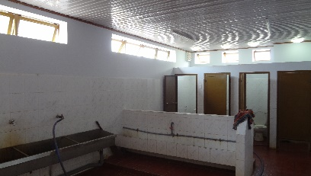 Khu vệ sinh nam |  |  |  | 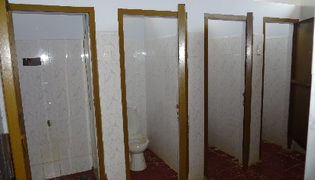 Khu vệ sinh nữ
2. Nhà vệ sinh cho giáo viên
2.1. Số liệu
STT | Danh sách | Số lượng | Diện tích | Khu đi tiểu |  | Số chậu xí | Số chậu rửa tay | Đủ giấy vệ sinh (2) | Nước sạch rửa tay (3) | Xà phòng rửa tay (4) | PH người khuyết tật (5)
 |  |  |  | Diện tích đi tiểu (1) | Số chậu tiểu
1 | Khu vệ sinh nam | 5 | 40 |  | 10 | 5 | 10 | 1 | 1 | 1 | 0
2 | Khu vệ sinh nữ | 5 | 40 |  |  | 10 | 10 | 1 | 1 | 1 | 0
2.2. Hình ảnh
 |  | 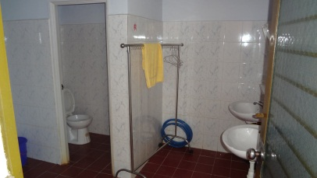 Khu vệ sinh nam |  |  |  | 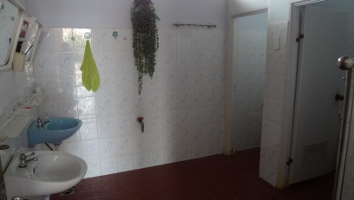 Khu vệ sinh nữ

 | Ghi chú: | (1): Ghi số diện tích khu đi tiểu đối với các trường không có chậu tiểu
 |  | (2): Chọn lựa phương án, 0: Thiếu; 1: Đủ
 |  | (3): Chọn lựa phương án, 0: Thiếu; 1: Đủ
 |  | (4): Chọn lựa phương án, 0: Thiếu; 1: Đủ
 |  | (5): Chọn lựa phương án, 0: không phù hợp học sinh/người khuyết tật sử dụng; 1: phù hợp học sinh/người khuyết tật sử dụng

III. Sử dụng nhà vệ sinh |  |  |  |  |  |  |  | Có | Không
a. | Có thuê dịch vụ dọn dẹp, vệ sinh hàng ngày không? |  |  |  |  |  | Trả lời: | 1 | 0
b. | Có tổ chức học sinh hàng ngày dọn vệ sinh không? |  |  |  |  |  | Trả lời: | 1 | 0
c. | Có tổ chức giáo viên, nhân viên hàng ngày dọn vệ sinh không? |  |  |  |  |  | Trả lời: | 1 | 0
d. | Có ban hành quy chế quản lý, sử dụng nhà vệ sinh không? |  |  |  |  |  | Trả lời: | 1 | 0
e. | Phương thức tuyên truyền quy chế sử dụng nhà vệ sinh:
 | - Dán thông báo trực tiếp |  |  |  |  |  | Trả lời: | 1 | 0
 | - Thường xuyên quán triệt trong giờ chào cờ, sinh hoạt lớp |  |  |  |  |  | Trả lời: | 1 | 0
 | - Phương thức khác:
 | Ghi chú: | Trả lời bằng cách điền số 1 vào ô tương ứng

